01.11.2016 kuulventiilid
 | PÕHIHINNAD 01.11.2019
 | ilma käibemaksuta

 | Kuulventiilid, kastmiskraanid, pöördklapid |  |  | Allahindlus:

Kood | Nimetus | hind | Netohind

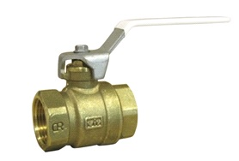
460608 | VIR-kuulventiil 1/4" sk-sk, erimessing | 5.30 | 5.30
460610 | VIR-kuulventiil 3/8" sk-sk, erimessing | 5.30 | 5.30
4606LE15 | Evimex-kuulventiil 1/2" sk-sk, erimessing | 4.90 | 4.90
4606LE20 | Evimex-kuulventiil 3/4" sk-sk, erimessing | 6.80 | 6.80
4606LE25 | Evimex-kuulventiil 1" sk-sk, erimessing | 10.30 | 10.30
4606LE32 | Evimex-kuulventiil 1 1/4" sk-sk, erimessing | 16.40 | 16.40
4606LE40 | Evimex-kuulventiil 1 1/2" sk-sk, erimessing | 25.60 | 25.60
4606LE50 | Evimex-kuulventiil 2" sk-sk, erimessing | 39.00 | 39.00

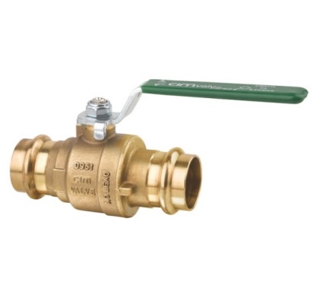
44122015 | CIM press kuulventiil 15 mm M ja V profiil, erimessing | 8.60 | 8.60
44122022 | CIM press kuulventiil 22 mm M ja V profiil, erimessing | 12.80 | 12.80
44122028 | CIM press kuulventiil 28 mm M ja V profiil, erimessing | 17.10 | 17.10
44122035 | CIM press kuulventiil 35 mm M ja V profiil, erimessing | 26.25 | 26.25
44122042 | CIM press kuulventiil 42 mm M , erimessing | 46.40 | 46.40
44122054 | CIM press kuulventiil 54 mm M , erimessing | 68.00 | 68.00
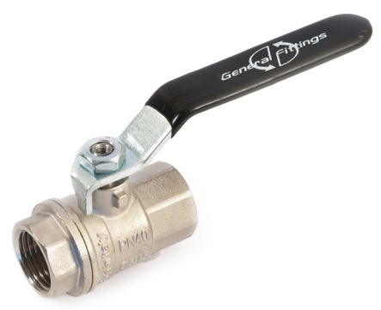

433008 | VIR kuulventiil 1/4" sk-sk | 5.05 | 5.05
434515 | GF kuulventiil 1/2" sk-sk | 4.00 | 4.00
434520 | GF kuulventiil 3/4" sk-sk | 5.30 | 5.30
434525 | GF kuulventiil 1" sk-sk | 8.90 | 8.90
434532 | GF kuulventiil 1 1/4" sk-sk | 13.10 | 13.10
434540 | GF kuulventiil 1 1/2" sk-sk | 19.00 | 19.00
434550 | GF kuulventiil 2" sk-sk | 31.60 | 31.60
434565 | GF kuulventiil 2 1/2" sk-sk | 88.00 | 88.00
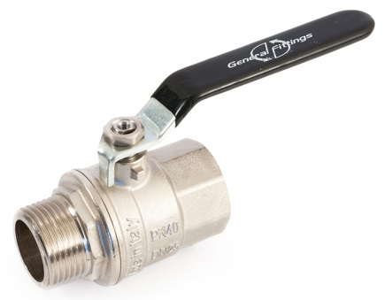
434580 | GF kuulventiil 3" sk-sk | 117.00 | 117.00

433310 | VIR kuulventiil 3/8" sk-vk | 3.15 | 3.15
434615 | GF kuulventiil 1/2" sk-vk | 4.25 | 4.25
434620 | GF kuulventiil 3/4" sk-vk | 5.80 | 5.80
434625 | GF kuulventiil 1" sk-vk | 9.50 | 9.50
434632 | GF kuulventiil 1 1/4" sk-vk | 14.20 | 14.20
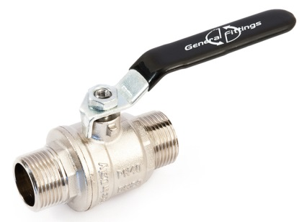
434640 | GF kuulventiil 1 1/2" sk-vk | 19.80 | 19.80
434650 | GF kuulventiil 2" sk-vk | 34.20 | 34.20

434715 | GF kuulventiil 1/2" vk-vk | 4.25 | 4.25
434720 | GF kuulventiil 3/4" vk-vk | 5.80 | 5.80
434725 | GF kuulventiil 1" vk-vk | 9.50 | 9.50

434015 | GF kuulventiil 1/2" sk-sk liblikkäepide | 4.20 | 4.20
434020 | GF kuulventiil 3/4" sk-sk liblikkäepide | 5.80 | 5.80
434025 | GF kuulventiil 1" sk-sk liblikkäepide | 9.50 | 9.50

434215 | GF kuulventiil 1/2" sk-vk liblikkäepide | 4.20 | 4.20
434220 | GF kuulventiil 3/4" sk-vk liblikkäepide | 5.80 | 5.80
434225 | GF kuulventiil 1" sk-vk liblikkäepide | 9.50 | 9.50

434315 | GF kuulventiil 1/2" vk-vk liblikkäepide | 4.20 | 4.20
434320 | GF kuulventiil 3/4" vk-vk liblikkäepide | 5.80 | 5.80
434325 | GF kuulventiil 1" vk-vk liblikkäepide | 9.50 | 9.50

461815 | Am.ühendusega kuulventiil 1/2" vk-sk, liblikkäepide | 4.50 | 4.50
461820 | Am.ühendusega kuulventiil 3/4" vk-sk, liblikkäepide | 6.20 | 6.20
461825 | Am.ühendusega kuulventiil 1" vk-sk, liblikkäepide | 10.20 | 10.20
461832 | Am.ühendusega kuulventiil 1 1/4" vk-sk, liblikkäepe | 15.00 | 15.00

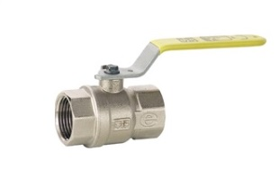
460515 | GAS 1/2" kuulventiil gaasile sk-sk | 6.40 | 6.40
460520 | GAS 3/4" kuulventiil gaasile sk-sk | 7.90 | 7.90
460525 | GAS 1" kuulventiil gaasile sk-sk | 11.00 | 11.00
460532 | GAS 1 1/4" kuulventiil gaasile sk-sk | 17.50 | 17.50
460540 | GAS 1 1/2" kuulventiil gaasile sk-sk | 27.20 | 27.20
460550 | GAS 2" kuulventiil gaasile sk-sk | 38.40 | 38.40
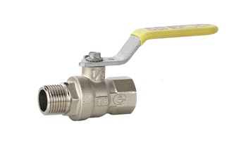
460415 | GAS 1/2" kuulventiil gaasile sk-vk | 6.80 | 6.80
460420 | GAS 3/4" kuulventiil gaasile sk-vk | 8.15 | 8.15
460425 | GAS 1" kuulventiil gaasile sk-vk | 12.20 | 12.20
460432 | GAS 1 1/4" kuulventiil gaasile sk-vk | 17.50 | 17.50
460440 | GAS 1 1/2" kuulventiil gaasile sk-vk | 25.50 | 25.50
460450 | GAS 2" kuulventiil gaasile sk-vk | 38.90 | 38.90

462215 | "Eagle" kuulventiil tühjendusega 1/2" sk-sk | 3.90 | 3.90
462220 | "Eagle" kuulventiil tühjendusega 3/4" sk-sk | 5.10 | 5.10
462225 | "Eagle" kuulventiil tühjendusega 1" sk-sk | 8.90 | 8.90
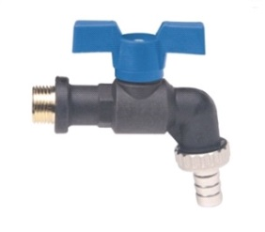
462232 | "Eagle" kuulventiil tühjendusega 1 1/4" sk-sk | 11.00 | 11.00
462240 | "Eagle" kuulventiil tühjendusega 1 1/2" sk-sk | 14.00 | 14.00

473215 | VIR Arctic veekraan 1/2" voolikuotsikuga liblikkäepide | 8.70 | 8.70

473515 | Veekraan 1/2" voolikuotsikuga | 4.10 | 4.10
473520 | Veekraan 3/4" voolikuotsikuga | 5.30 | 5.30
473525 | Veekraan 1" voolikuotsikuga | 11.00 | 11.00

473640 | Kastmiskraan 40 cm DN15 GUSTU | 54.00 | 54.00
473641 | Kastmiskraan 100 cm DN15 GUSTU | 79.00 | 79.00
473645 | Kastmiskraan 45 cm DN 15 ORAS | 111.00 | 111.00
4736105 | Kastmiskraan 105 cm DN15 ORAS | 140.00 | 140.00
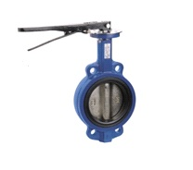
4905050 | Pöördklapp art 4025L PN16 DN50 | 39.90 | 39.90
4905065 | Pöördklapp art 4025L PN16 DN65 | 45.30 | 45.30
4905080 | Pöördklapp art 4025L PN16 DN80 | 51.20 | 51.20
4905100 | Pöördklapp art 4025L PN16 DN100 | 72.00 | 72.00
4905125 | Pöördklapp art 4025L PN16 DN125 | 95.80 | 95.80
4905150 | Pöördklapp art 4025L PN16 DN150 | 135.00 | 135.00
4905200 | Pöördklapp art 4025L PN16 DN200 | 208.00 | 208.00

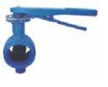
482050 | Pöördklapp art 4820L PN16 DN50 soonühendus | 52.00 | 52.00
482065 | Pöördklapp art 4820L PN16 DN65 soonühendus | 77.05 | 77.05
482080 | Pöördklapp art 4820L PN16 DN80 soonühendus | 107.50 | 107.50
4820100 | Pöördklapp art 4820L PN16 DN100 soonühendus | 121.60 | 121.60
4820125 | Pöördklapp art 4820L PN16 DN125 soonühendus | 139.90 | 139.90
4820150 | Pöördklapp art 4820L PN16 DN150 soonühendus | 216.40 | 216.40
4820200 | Pöördklapp art 4820L PN16 DN200 soonühendus | 314.00 | 314.00

4822KXV4 | Käsirattaga tiguajam 4025L DN35-150 | 229.7 | 229.70
4822KXV4B | Käsirattaga tiguajam 4025L DN200-350 | 300.6 | 300.60
4822KSC4 | Asendilüliti pöördklapile 4025L DN32-150 | 69.15 | 69.15

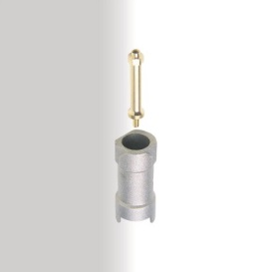
414015 | VIR käepideme pikendus 1/2-3/4" | 5.00 | 5.00
414025 | VIR käepideme pikendus 1-1 1/4" | 5.80 | 5.80
414040 | VIR käepideme pikendus 1 1/2-2" | 5.95 | 5.95
416015 | VIR kuulventiili lukk 1/2-3/4" | 4.40 | 4.40
416025 | VIR kuulventiili lukk 1"-1 1/4" | 5.30 | 5.30
416040 | VIR kuulventiili lukk 1 1/2-2" | 5.60 | 5.60

